Cristhian_Rodriguez
Ciudad: | San Luis Potosí
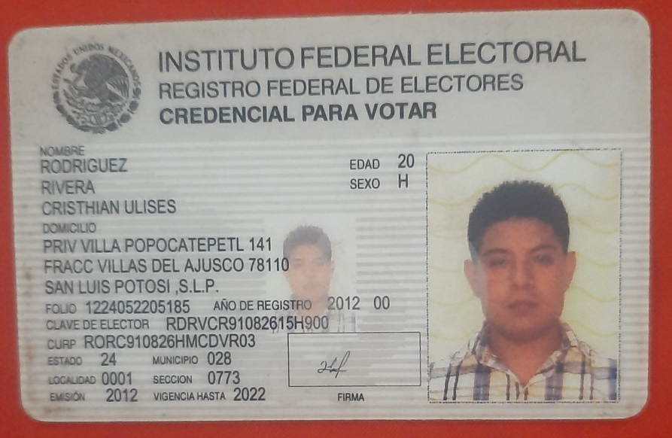
Programa: | CDT

Nombre de quien envía: | María Elena Hernández

Fecha: | 06/05/2021

IMSS: | 41139105930

CURP: | RORC910826HMCDVR03
 |  |  | Teléfono del empleado: |  | 44 47 19 00 19
RFC: | RORC910826355

Tiene INFONAVIT | NO | FONACOT | NO | % |  | Sí | No

FOLIO DE VALIDACION NO.________________________________________

